接地高压噪音测试
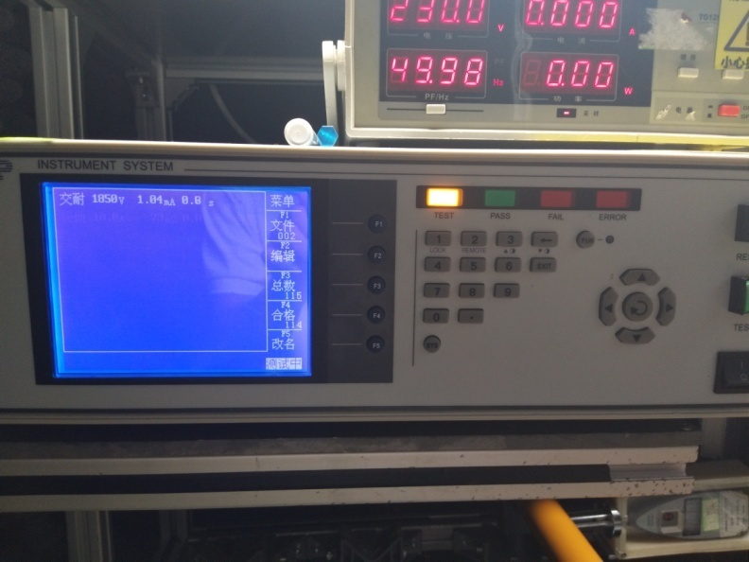
1.电机放入治具
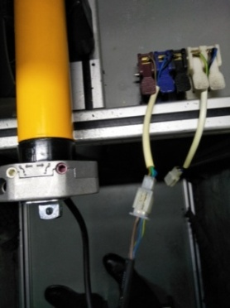
2.噪音、低压测试电源线接线
按图示琴键线序将电源线从左到右按右边接线线序进行接线
噪音、低压测试接线琴键夹
放大
3.低压测试电机吸合
开关打到低压测试吸合，再打正转/饭庄，测试电机是否正常吸合转动，正反转各测试3次，正常吸合OK,否则NG
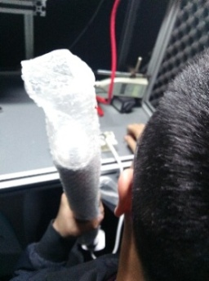
开关打到高压，再打正转/反转，电机减速端靠近耳朵处听有无杂音，正反转都要检查
4.检查杂音
通电，电机逆时针转动（此时为下行），扭动行程头，电机停止，测试此功能正常
5.测试遇阻轻功能
★此功能必须100%全检，不能漏检
DOOYA 作业指导书JS-9-1.485 C/00
适用类型：BM型电机 | 制程站别：接地、高压、噪音测试 | 人数：1 | 标准工时： | 日期：2018/12/29
作业步骤：

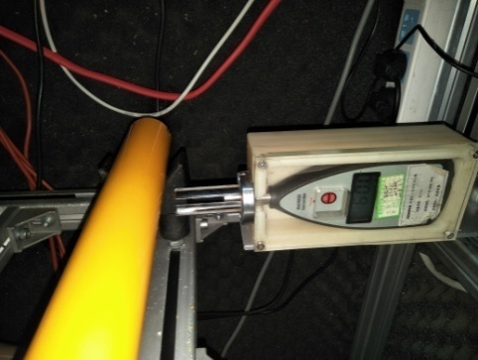
6.测试噪音
★电机不能反转
5cm
分贝仪距离电机减速端5CM处测噪音值，正反转各测1次
★测试时，噪音房窗户必须关闭
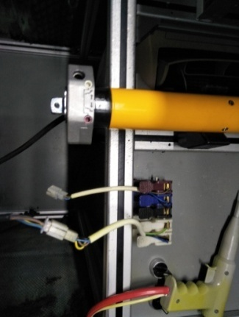
高压、接地测试接线琴键夹
7.高压、接地测试电源线接线
按图示琴键线序将电源线从左到右按右边接线线序进行接线
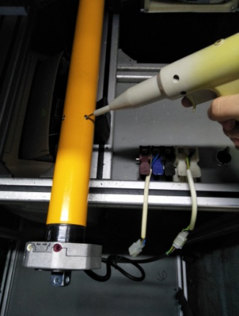
8.高压、接地测试
放大
测试枪头部金属部分触碰销子或接地螺丝及驱动头螺丝处，然后按下测试枪按钮，测试枪指示灯亮，开始测试
★高压参数不能调错

测试中，“TEST”黄色指示灯亮
测试结束，测试合格时，“PASS”绿色指示灯亮
测试结束，测试不合格时，“FAIL”红色指示灯亮，并伴有警报声音
★测试不合格时设备红色指示灯亮，并伴有警报声音，按下“RESET”键重置设备
RESET键

